상품제안서
친환경 종이컵 자판기용(6.5온스) | 상품코드: F19083

 |  |  |  |  |  |  | 02-412-0044 | www.easy1.co.kr
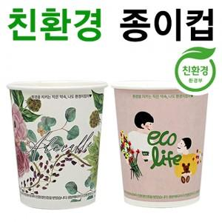

【상세/제작정보】

【인쇄/포장옵션】 | 풀칼라 / 포장불가능

【공급단가】 | 수량 | 5,000~ | 10,000~ | 20,000~ | 30,000~ | 50,000~
*VAT별도 | 단가 | 130원 | 120원 | 110원 | 100원 | 90원

【상품 URL】 | http://www.easy1.co.kr/src/goods_detail.php?gdno=19083

